Juin 2017
 | Tableau de charge ZOE

Date | Energie consommé | % Début de charge | % Fin de charge | % Chargé | Puissance theorique de la batterie chargé | Rendement % | Prix de la recharge en €
2017-06-01 |  |  |  | 0 | 0 | #DIV/0! | 0
2017-06-02 |  |  |  | 0 | 0 | #DIV/0! | 0
2017-06-03 |  |  |  | 0 | 0 | #DIV/0! | 0
2017-06-04 |  |  |  | 0 | 0 | #DIV/0! | 0
2017-06-05 |  |  |  | 0 | 0 | #DIV/0! | 0
2017-06-06 |  |  |  | 0 | 0 | #DIV/0! | 0
2017-06-07 |  |  |  | 0 | 0 | #DIV/0! | 0
2017-06-08 |  |  |  | 0 | 0 | #DIV/0! | 0
2017-06-09 |  |  |  | 0 | 0 | #DIV/0! | 0
2017-06-10 |  |  |  | 0 | 0 | #DIV/0! | 0
2017-06-11 |  |  |  | 0 | 0 | #DIV/0! | 0
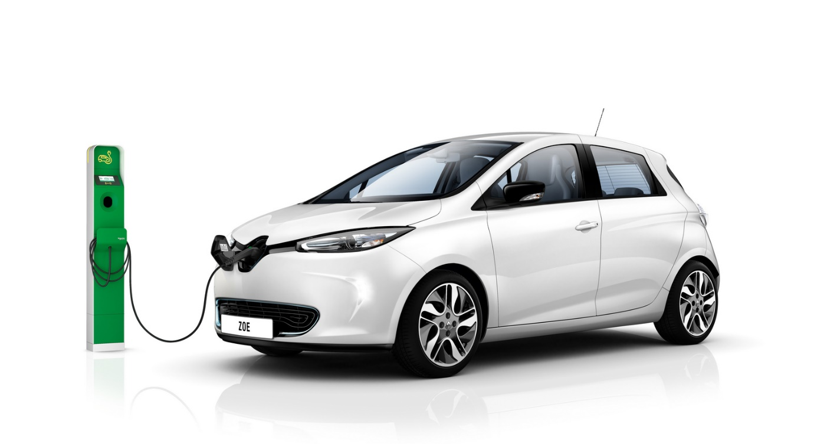
2017-06-12 |  |  |  | 0 | 0 | #DIV/0! | 0
2017-06-13 |  |  |  | 0 | 0 | #DIV/0! | 0
2017-06-14 |  |  |  | 0 | 0 | #DIV/0! | 0
2017-06-15 |  |  |  | 0 | 0 | #DIV/0! | 0
2017-06-16 |  |  |  | 0 | 0 | #DIV/0! | 0
2017-06-17 |  |  |  | 0 | 0 | #DIV/0! | 0
2017-06-18 |  |  |  | 0 | 0 | #DIV/0! | 0
2017-06-19 |  |  |  | 0 | 0 | #DIV/0! | 0
2017-06-20 |  |  |  | 0 | 0 | #DIV/0! | 0
2017-06-21 |  |  |  | 0 | 0 | #DIV/0! | 0
2017-06-22 |  |  |  | 0 | 0 | #DIV/0! | 0
2017-06-23 |  |  |  | 0 | 0 | #DIV/0! | 0
2017-06-24 |  |  |  | 0 | 0 | #DIV/0! | 0
2017-06-25 |  |  |  | 0 | 0 | #DIV/0! | 0
2017-06-26 |  |  |  | 0 | 0 | #DIV/0! | 0
2017-06-27 |  |  |  | 0 | 0 | #DIV/0! | 0
2017-06-28 |  |  |  | 0 | 0 | #DIV/0! | 0
2017-06-29 |  |  |  | 0 | 0 | #DIV/0! | 0
2017-06-30 |  |  |  | 0 | 0 | #DIV/0! | 0
 |  |  |  | 0 | 0 | #DIV/0! | 0

 |  |  |  |  |  | TOTAL DU MOIS en € | 0

